概要
目標角度と現在角度の推移
項目 | 値
生成日時 | 2026-09-23 01:01:46
記録点数 | 861
記録時間 [s] | 86.1
最終目標角度 [deg] | 90
最終指令角度 [deg] | 0
最終現在角度 [deg] | 0
最終角度誤差 [deg] | 0
最大追従誤差 [deg] | 0
最終状態 | GRASP_CHECK

把持点（生値） | 最小法線力 [N] | 平均法線力 [N] | 最大法線力 [N]
AMIR1 左指 | 2.3686425355E-11 | 7.8533512655 | 23.371597092
AMIR1 右指 | 2.3686456471E-11 | 7.6991235462 | 22.771790793
AMIR2 左指 | 2.3347675211E-11 | 7.0805795119 | 21.660826606
AMIR2 右指 | 2.3347837149E-11 | 6.928998943 | 21.589454826

把持点（把持直後=0補正） | 最小変動 [N] | 平均変動 [N] | 最大変動 [N]
AMIR1 左指 | 2.8317242411 | 3.6445958556 | 16.585415514
AMIR1 右指 | 2.9835508206 | 3.815309913 | 16.288942153
AMIR2 左指 | 3.2840593088 | 8.2894957789 | 8.8217465387
AMIR2 右指 | 3.2342501031 | 8.4868296225 | 8.9731642467

把持点の法線力推移（表示用平滑値）
物体重心位置 | 初期値 [m] | 最終値 [m] | 変位 [m]
X | -4.8304295193E-22 | -0.00031069479902 | -0.00031069479902
Y | -1.2219049697E-20 | -1.1138554246E-07 | -1.1138554246E-07

把持直後基準の法線力変動

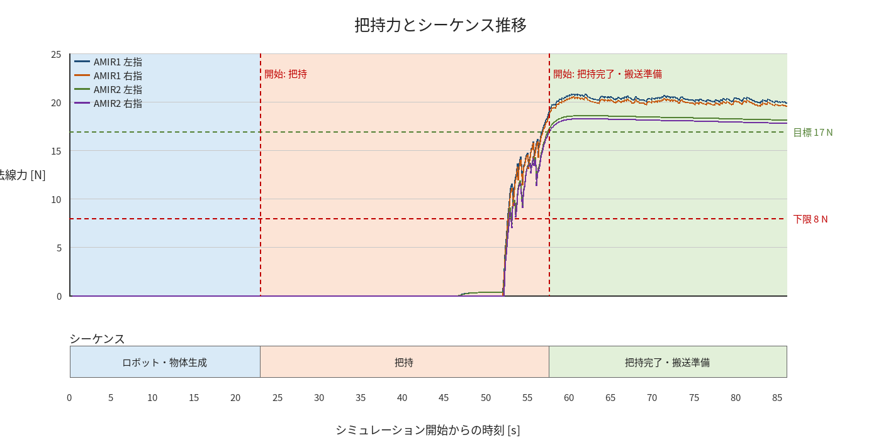

物体姿勢 XYZ（Roll・Pitch・Yaw）

物体重心位置のX-Y軌跡（Zは除外）

右指グラフ
